прайс-лист
Артикул | Фото товара | Наименование товара | РРЦ
Одноэлементная зеленая (полимерная), меловая
ОП500х750З |  | Одноэлементная магнитная полимерная школьная доска 500х750 (меловая) | 3,110.00
ОП900х600З |  | Одноэлементная магнитная полимерная школьная доска 900х600 (меловая) | 4,070.00
ОП1000х750З |  | Одноэлементная магнитная полимерная школьная доска 1000х750 (меловая) | 4,710.00
ОП1000х850З |  | Одноэлементная магнитная полимерная школьная доска 1000х850 (меловая) | 5,320.00
ОП1200х900З |  | Одноэлементная магнитная полимерная школьная доска 1200х900 (меловая) | 6,780.00
ОП1200х1000З |  | Одноэлементная магнитная полимерная школьная доска 1200х1000 (меловая) | 6,910.00
ОП1500х1000З |  | Одноэлементная магнитная полимерная школьная доска 1500х1000 (меловая) | 8,250.00
ОП1500х1200З |  | Одноэлементная магнитная полимерная школьная доска 1500х1200 (меловая) | 9,600.00
ОП1700х1000З |  | Одноэлементная магнитная полимерная школьная доска 1700х1000 (меловая) | 9,150.00
ОП1700х1200З |  | Одноэлементная магнитная полимерная школьная доска 1700х1200 (меловая) | 10,670.00
ОП1800х1200З |  | Одноэлементная магнитная полимерная школьная доска 1800х1200 (меловая) | 10,980.00
ОП2000х1000З |  | Одноэлементная магнитная полимерная школьная доска 2000х1000 (меловая) | 10,520.00
ОП2000х1200З |  | Одноэлементная магнитная полимерная школьная доска 2000х1200 (меловая) | 12,190.00
ОП2200х1200З |  | Одноэлементная магнитная полимерная школьная доска 2200х1200 (меловая) | 12,460.00
ОП2400х1000З |  | Одноэлементная магнитная полимерная школьная доска 2400х1000 (меловая) | 12,400.00
ОП2400х1200З |  | Одноэлементная магнитная полимерная школьная доска 2400х1200 (меловая) | 12,680.00
ОП2500х1000З |  | Одноэлементная магнитная полимерная школьная доска 2500х1000 (меловая) | 13,020.00
ОП2500х1200З |  | Одноэлементная магнитная полимерная школьная доска 2500х1200 (меловая) | 15,160.00
ОП2800х1000З |  | Одноэлементная магнитная полимерная школьная доска 2800х1000 (меловая) | 14,030.00
ОП2800х1200З |  | Одноэлементная магнитная полимерная школьная доска 2800х1200 (меловая) | 16,300.00
Одноэлементная зеленая (эмалированная), меловая
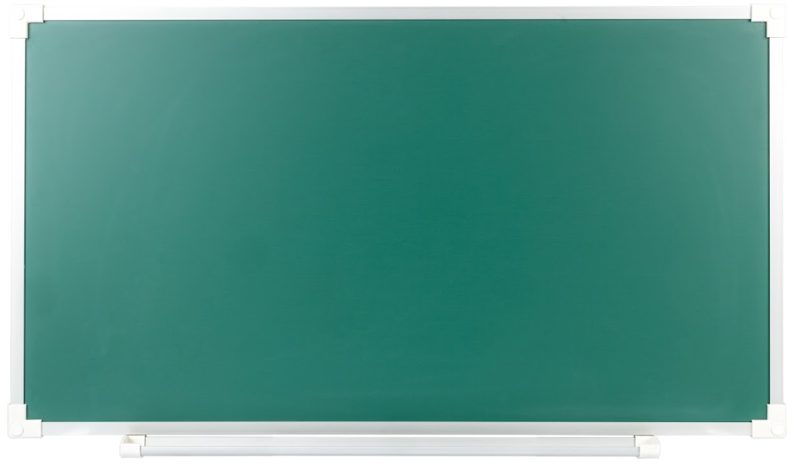
ОЭ1000х750З |  | Одноэлементная магнитная эмалированная школьная доска 1000х750 (меловая) | 5,590.00
ОЭ1200х1000З |  | Одноэлементная магнитная эмалированная школьная доска 1200х1000 (меловая) | 9,050.00
ОЭ1500х1000З |  | Одноэлементная магнитная эмалированная школьная доска 1500х1000 (меловая) | 9,580.00
Одноэлементная белая (полимерная), маркерная
ОП500х750Б |  | Одноэлементная магнитная полимерная школьная доска 500х750 (маркерная) | 3,060.00
ОП900х600Б |  | Одноэлементная магнитная полимерная школьная доска 900х600 (маркерная) | 3,820.00
ОП1000х750Б |  | Одноэлементная магнитная полимерная школьная доска 1000х750 (маркерная) | 4,390.00
ОП1000х850Б |  | Одноэлементная магнитная полимерная школьная доска 1000х850 (маркерная) | 4,830.00
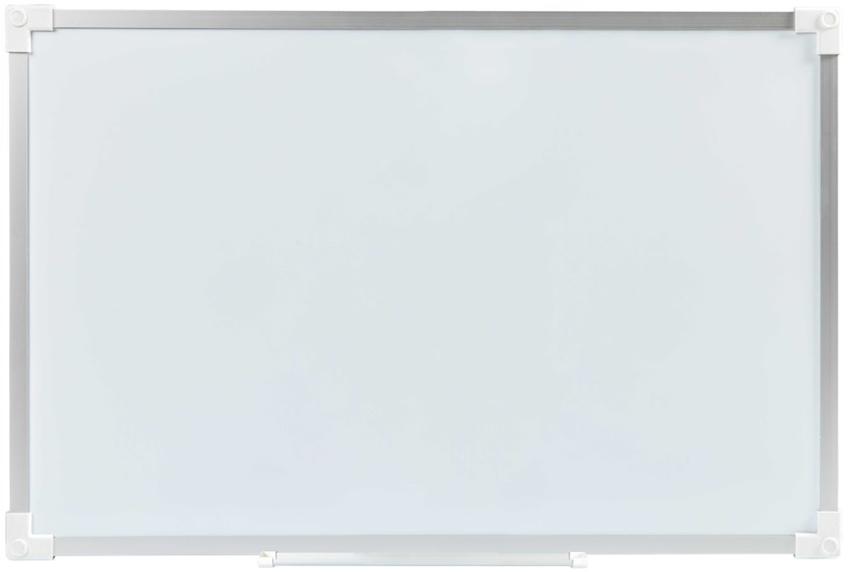
ОП1200х900Б |  | Одноэлементная магнитная полимерная школьная доска 1200х900 (маркерная) | 6,350.00
ОП1200х1000Б |  | Одноэлементная магнитная полимерная школьная доска 1200х1000 (маркерная) | 6,380.00
ОП1500х1000Б |  | Одноэлементная магнитная полимерная школьная доска 1500х1000 (маркерная) | 7,320.00
ОП1500х1200Б |  | Одноэлементная магнитная полимерная школьная доска 1500х1200 (маркерная) | 9,000.00
ОП1700х1000Б |  | Одноэлементная магнитная полимерная школьная доска 1700х1000 (маркерная) | 8,140.00
ОП1800х1200Б |  | Одноэлементная магнитная полимерная школьная доска 1800х1200 (маркерная) | 10,110.00
ОП2000х1000Б |  | Одноэлементная магнитная полимерная школьная доска 2000х1000 (маркерная) | 9,530.00
ОП2000х1200Б |  | Одноэлементная магнитная полимерная школьная доска 2000х1200 (маркерная) | 11,040.00
ОП2200х1200Б |  | Одноэлементная магнитная полимерная школьная доска 2200х1200 (маркерная) | 12,160.00
ОП2400х1000Б |  | Одноэлементная магнитная полимерная школьная доска 2400х1000 (маркерная) | 11,240.00
ОП2400х1200Б |  | Одноэлементная магнитная полимерная школьная доска 2400х1200 (маркерная) | 12,580.00
ОП2500х1000Б |  | Одноэлементная магнитная полимерная школьная доска 2500х1000 (маркерная) | 11,820.00
ОП2500х1200Б |  | Одноэлементная магнитная полимерная школьная доска 2500х1200 (маркерная) | 13,180.00
ОП2800х1000Б |  | Одноэлементная магнитная полимерная школьная доска 2800х1000 (маркерная) | 12,290.00
ОП2800х1200Б |  | Одноэлементная магнитная полимерная школьная доска 2800х1200 (маркерная) | 15,430.00
Одноэлементная белая (маркерная), эмалированная
ОЭ1000х750Б |  | Одноэлементная магнитная эмалированная школьная доска 1000х750 (маркерная) | 6,970.00
ОЭ1200х1000Б |  | Одноэлементная магнитная эмалированная школьная доска 1200х1000 (маркерная) | 11,360.00
ОЭ1500х1000Б |  | Одноэлементная магнитная эмалированная школьная доска 1500х1000 (маркерная) | 11,710.00
Одноэлементная черная (полимерная)
ОП500х750Ч |  | Одноэлементная магнитная полимерная школьная доска 500х750 чёрная | 3,110.00
ОП900х600Ч |  | Одноэлементная магнитная полимерная школьная доска 900х600 чёрная | 4,070.00
ОП1000х750Ч |  | Одноэлементная магнитная полимерная школьная доска 1000х750 чёрная | 4,710.00
ОП1000х850Ч |  | Одноэлементная магнитная полимерная школьная доска 1000х850 чёрная | 5,320.00
ОП1200х900Ч |  | Одноэлементная магнитная полимерная школьная доска 1200х900 чёрная | 6,780.00
ОП1200х1000Ч |  | Одноэлементная магнитная полимерная школьная доска 1200х1000 чёрная | 6,910.00
ОП1500х1000Ч |  | Одноэлементная магнитная полимерная школьная доска 1500х1000 чёрная | 8,250.00
ОП1700х1000Ч |  | Одноэлементная магнитная полимерная школьная доска 1700х1000 чёрная | 9,150.00
ОП2000х1000Ч |  | Одноэлементная магнитная полимерная школьная доска 2000х1000 чёрная | 10,520.00
ОП2400х1000Ч |  | Одноэлементная магнитная полимерная школьная доска 2400х1000 чёрная | 12,400.00
ОП2500х1000Ч |  | Одноэлементная магнитная полимерная школьная доска 2500х1000 чёрная | 13,020.00
ОП2800х1000Ч |  | Одноэлементная магнитная полимерная школьная доска 2800х1000 чёрная | 14,030.00
Одноэлементная пробковая
ОПР900х600 |  | Одноэлементная пробковая школьная доска 900х600 | 2,910.00
ОПР1200х900 |  | Одноэлементная пробковая школьная доска 1200х900 | 5,510.00
ОПР1500х900 |  | Одноэлементная пробковая школьная доска 1500х900 | 6,310.00
ОПР1500х1000 |  | Одноэлементная пробковая школьная доска 1500х1000 | 6,590.00
Двухэлементная (П), зеленая (полимерная), меловая
ДПП1500х750З |  | Двухэлементная(П) магнитная полимерная школьная доска 1500х750 (меловая) | 8,510.00
ДПП1500х850З |  | Двухэлементная(П) магнитная полимерная школьная доска 1500х850 (меловая) | 9,340.00
ДПП1800х1000З |  | Двухэлементная(П) магнитная полимерная школьная доска 1800х1000 (меловая) | 10,870.00
ДПП2250х1000З |  | Двухэлементная(П) магнитная полимерная школьная доска 2250х1000 (меловая) | 13,280.00
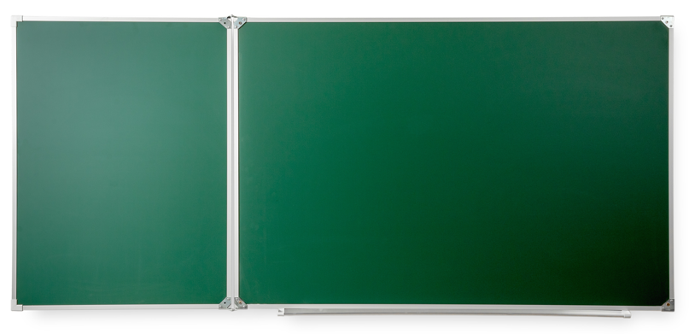
ДПП2250х1200З |  | Двухэлементная(П) магнитная полимерная школьная доска 2250х1200 (меловая) | 15,700.00
ДПП2550х1000З |  | Двухэлементная(П) магнитная полимерная школьная доска 2550х1000 (меловая) | 14,450.00
ДПП2550х1200З |  | Двухэлементная(П) магнитная полимерная школьная доска 2550х1200 (меловая) | 16,540.00
ДПП2700х1200З |  | Двухэлементная(П) магнитная полимерная школьная доска 2700х1200 (меловая) | 17,760.00
ДПП3000х1000З |  | Двухэлементная(П) магнитная полимерная школьная доска 3000х1000 (меловая) | 16,870.00
ДПП3000х1200З |  | Двухэлементная(П) магнитная полимерная школьная доска 3000х1200 (меловая) | 19,060.00
Двухэлементная (П), зеленая (эмалированная), меловая
ДПЭ2250х1000З |  | Двухэлементная(П) магнитная эмалированная школьная доска 2250х1000 (меловая) | 16,450.00
Двухэлементная (П), черная полимерная
ДПП1500х750Ч |  | Двухэлементная(П) магнитная полимерная школьная доска 1500х750 чёрная | 8,510.00
ДПП1500х850Ч |  | Двухэлементная(П) магнитная полимерная школьная доска 1500х850 чёрная | 9,340.00
ДПП1800х1000Ч |  | Двухэлементная(П) магнитная полимерная школьная доска 1800х1000 чёрная | 10,870.00
ДПП2250х1000Ч |  | Двухэлементная(П) магнитная полимерная школьная доска 2250х1000 чёрная | 13,280.00
ДПП2550х1000Ч |  | Двухэлементная(П) магнитная полимерная школьная доска 2550х1000 чёрная | 14,450.00
ДПП3000х1000Ч |  | Двухэлементная(П) магнитная полимерная школьная доска 3000х1000 чёрная | 16,870.00
Двухэлементная (П), белая (полимерная), маркерная
ДПП1500х750Б |  | Двухэлементная(П) магнитная полимерная школьная доска 1500х750 (маркерная) | 7,710.00
ДПП1500х850Б |  | Двухэлементная(П) магнитная полимерная школьная доска 1500х850 (маркерная) | 8,510.00
ДПП1800х1000Б |  | Двухэлементная(П) магнитная полимерная школьная доска 1800х1000 (маркерная) | 10,660.00
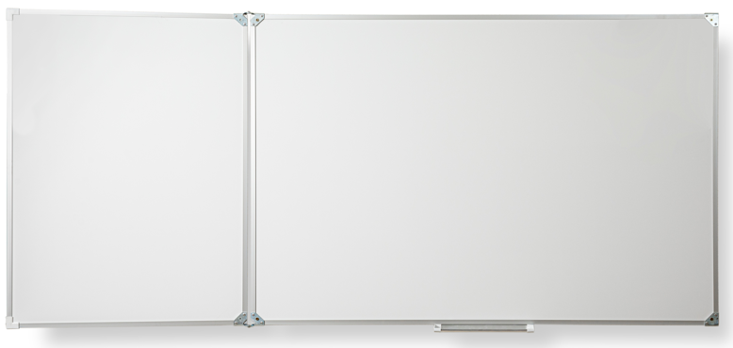
ДПП2250х1000Б |  | Двухэлементная(П) магнитная полимерная школьная доска 2250х1000 (маркерная) | 12,600.00
ДПП2250х1200Б |  | Двухэлементная(П) магнитная полимерная школьная доска 2250х1200 (маркерная) | 14,700.00
ДПП2550х1000Б |  | Двухэлементная(П) магнитная полимерная школьная доска 2550х1000 (маркерная) | 13,980.00
ДПП2550х1200Б |  | Двухэлементная(П) магнитная полимерная школьная доска 2550х1200 (маркерная) | 15,900.00
ДПП2700х1200Б |  | Двухэлементная(П) магнитная полимерная школьная доска 2700х1200 (маркерная) | 17,280.00
ДПП3000х1000Б |  | Двухэлементная(П) магнитная полимерная школьная доска 3000х1000 (маркерная) | 15,360.00
ДПП3000х1200Б |  | Двухэлементная(П) магнитная полимерная школьная доска 3000х1200 (маркерная) | 18,710.00
Двухэлементная (П), белая (эмалированная), маркерная
ДПЭ2250х1000Б |  | Двухэлементная(П) магнитная эмалированная школьная доска 2250х1000 (маркерная) | 21,960.00
Двухэлементная (П), комбинированая мел/маркер, полимерная
ДПП1500х750ММ |  | Двухэлементная(П) магнитная полимерная школьная доска 1500х750 комбинированная(мел\маркер) | 8,510.00
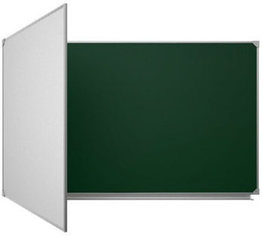
ДПП1500х850ММ |  | Двухэлементная(П) магнитная полимерная школьная доска 1500х850 комбинированная(мел\маркер) | 9,340.00
ДПП1800х1000ММ |  | Двухэлементная(П) магнитная полимерная школьная доска 1800х1000 комбинированная(мел\маркер) | 10,870.00
ДПП2250х1000ММ |  | Двухэлементная(П) магнитная полимерная школьная доска 2250х1000 комбинированная(мел\маркер) | 13,280.00
ДПП2250х1200ММ |  | Двухэлементная(П) магнитная полимерная школьная доска 2250х1200 комбинированная(мел\маркер) | 15,700.00
ДПП2550х1000ММ |  | Двухэлементная(П) магнитная полимерная школьная доска 2550х1000 комбинированная(мел\маркер) | 14,450.00
ДПП2550х1200ММ |  | Двухэлементная(П) магнитная полимерная школьная доска 2550х1200 комбинированная(мел\маркер) | 16,540.00
ДПП2700х1200ММ |  | Двухэлементная(П) магнитная полимерная школьная доска 2700х1200 комбинированная(мел\маркер) | 17,760.00
ДПП3000х1000ММ |  | Двухэлементная(П) магнитная полимерная школьная доска 3000х1000 комбинированная(мел\маркер) | 16,870.00
ДПП3000х1200ММ |  | Двухэлементная(П) магнитная полимерная школьная доска 3000х1200 комбинированная(мел\маркер) | 19,060.00
Двухэлементная (П), комбинированая мел/маркер, эмалированная
ДПЭ2250х1000ММ |  | Двухэлементная(П) магнитная эмалированная школьная доска 2250х1000 комбинированная(мел\маркер) | 17,830.00
Двухэлементная (П), комбинированая черный/маркер, полимерная
ДПП1500х750ЧМ |  | Двухэлементная(П) магнитная полимерная школьная доска 1500х750 комбинированная(черный/маркер) | 8,510.00
ДПП1500х850ЧМ |  | Двухэлементная(П) магнитная полимерная школьная доска 1500х850 комбинированная(черный/маркер) | 9,340.00
ДПП1800х1000ЧМ |  | Двухэлементная(П) магнитная полимерная школьная доска 1800х1000 комбинированная(черный/маркер) | 10,870.00
ДПП2250х1000ЧМ |  | Двухэлементная(П) магнитная полимерная школьная доска 2250х1000 комбинированная(черный/маркер) | 13,280.00
ДПП2550х1000ЧМ |  | Двухэлементная(П) магнитная полимерная школьная доска 2550х1000 комбинированная(черный/маркер) | 14,450.00
ДПП3000х1000ЧМ |  | Двухэлементная(П) магнитная полимерная школьная доска 3000х1000 комбинированная(черный/маркер) | 16,870.00
Двухэлементная (П), комбинированая зеленый/черный, полимерная
ДПП1500х750ЗЧ |  | Двухэлементная(П) магнитная полимерная школьная доска 1500х750 комбинированная(зеленый\черный) | 8,510.00
ДПП1500х850ЗЧ |  | Двухэлементная(П) магнитная полимерная школьная доска 1500х850 комбинированная(зеленый\черный) | 9,340.00
ДПП1800х1000ЗЧ |  | Двухэлементная(П) магнитная полимерная школьная доска 1800х1000 комбинированная(зеленый\черный) | 10,870.00
ДПП2250х1000ЗЧ |  | Двухэлементная(П) магнитная полимерная школьная доска 2250х1000 комбинированная(зеленый\черный) | 13,280.00
ДПП2550х1000ЗЧ |  | Двухэлементная(П) магнитная полимерная школьная доска 2550х1000 комбинированная(зеленый\черный) | 14,450.00
ДПП3000х1000ЗЧ |  | Двухэлементная(П) магнитная полимерная школьная доска 3000х1000 комбинированная(зеленый\черный) | 16,870.00
Двухэлементная (Л), зеленая (полимерная), меловая
ДЛП1500х750З |  | Двухэлементная(Л) магнитная полимерная школьная доска 1500х750 (меловая) | 8,510.00
ДЛП1500х850З |  | Двухэлементная(Л) магнитная полимерная школьная доска 1500х850 (меловая) | 9,340.00
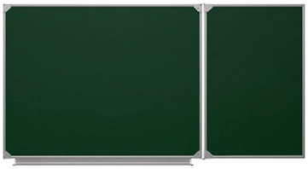
ДЛП1800х1000З |  | Двухэлементная(Л) магнитная полимерная школьная доска 1800х1000 (меловая) | 10,870.00
ДЛП2250х1000З |  | Двухэлементная(Л) магнитная полимерная школьная доска 2250х1000 (меловая) | 13,280.00
ДЛП2250х1200З |  | Двухэлементная(Л) магнитная полимерная школьная доска 2250х1200 (меловая) | 15,700.00
ДЛП2550х1000З |  | Двухэлементная(Л) магнитная полимерная школьная доска 2550х1000 (меловая) | 14,450.00
ДЛП2550х1200З |  | Двухэлементная(Л) магнитная полимерная школьная доска 2550х1200 (меловая) | 16,540.00
ДЛП2700х1200З |  | Двухэлементная(Л) магнитная полимерная школьная доска 2700х1200 (меловая) | 17,760.00
ДЛП3000х1000З |  | Двухэлементная(Л) магнитная полимерная школьная доска 3000х1000 (меловая) | 16,870.00
ДЛП3000х1200З |  | Двухэлементная(Л) магнитная полимерная школьная доска 3000х1200 (меловая) | 19,060.00
Двухэлементная (Л), зеленая (эмалированная), меловая
ДЛЭ2250х1000З |  | Двухэлементная(Л) магнитная эмалированная школьная доска 2250х1000 (меловая) | 16,450.00
Двухэлементная (Л) черная (полимерная), меловая
ДЛП1500х750Ч |  | Двухэлементная(Л) магнитная полимерная школьная доска 1500х750 чёрная | 8,510.00
ДЛП1500х850Ч |  | Двухэлементная(Л) магнитная полимерная школьная доска 1500х850 чёрная | 9,340.00
ДЛП1800х1000Ч |  | Двухэлементная(Л) магнитная полимерная школьная доска 1800х1000 чёрная | 10,870.00
ДЛП2250х1000Ч |  | Двухэлементная(Л) магнитная полимерная школьная доска 2250х1000 чёрная | 13,280.00
ДЛП2550х1000Ч |  | Двухэлементная(Л) магнитная полимерная школьная доска 2550х1000 чёрная | 14,450.00
ДЛП3000х1000Ч |  | Двухэлементная(Л) магнитная полимерная школьная доска 3000х1000 чёрная | 16,870.00
Двухэлементная (Л), белая (полимерная), маркерная
ДЛП1500х750Б |  | Двухэлементная(Л) магнитная полимерная школьная доска 1500х750 (маркерная) | 7,710.00
ДЛП1500х850Б |  | Двухэлементная(Л) магнитная полимерная школьная доска 1500х850 (маркерная) | 8,510.00
ДЛП1800х1000Б |  | Двухэлементная(Л) магнитная полимерная школьная доска 1800х1000 (маркерная) | 10,660.00
ДЛП2250х1000Б |  | Двухэлементная(Л) магнитная полимерная школьная доска 2250х1000 (маркерная) | 12,600.00
ДЛП2250х1200Б |  | Двухэлементная(Л) магнитная полимерная школьная доска 2250х1200 (маркерная) | 14,700.00
ДЛП2550х1000Б |  | Двухэлементная(Л) магнитная полимерная школьная доска 2550х1000 (маркерная) | 13,980.00
ДЛП2550х1200Б |  | Двухэлементная(Л) магнитная полимерная школьная доска 2550х1200 (маркерная) | 15,900.00
ДЛП2700х1200Б |  | Двухэлементная(Л) магнитная полимерная школьная доска 2700х1200 (маркерная) | 17,280.00
ДЛП3000х1000Б |  | Двухэлементная(Л) магнитная полимерная школьная доска 3000х1000 (маркерная) | 15,360.00
ДЛП3000х1200Б |  | Двухэлементная(Л) магнитная полимерная школьная доска 3000х1200 (маркерная) | 18,710.00
Двухэлементная (Л), белая (эмалированная), маркерная
ДЛЭ2250х1000Б |  | Двухэлементная(Л) магнитная эмалированная школьная доска 2250х1000 (маркерная) | 21,960.00
Двухэлементная (Л), комбинированая мел/маркер, полимерная
ДЛП1500х750ММ |  | Двухэлементная(Л) магнитная полимерная школьная доска 1500х750 комбинированная(мел\маркер) | 7,190.00
ДЛП1500х850ММ |  | Двухэлементная(Л) магнитная полимерная школьная доска 1500х850 комбинированная(мел\маркер) | 9,340.00
ДЛП1800х1000ММ |  | Двухэлементная(Л) магнитная полимерная школьная доска 1800х1000 комбинированная(мел\маркер) | 10,870.00
ДЛП2250х1000ММ |  | Двухэлементная(Л) магнитная полимерная школьная доска 2250х1000 комбинированная(мел\маркер) | 13,280.00
ДЛП2250х1200ММ |  | Двухэлементная(Л) магнитная полимерная школьная доска 2250х1200 комбинированная(мел\маркер) | 15,700.00
ДЛП2550х1000ММ |  | Двухэлементная(Л) магнитная полимерная школьная доска 2550х1000 комбинированная(мел\маркер) | 14,450.00
ДЛП2550х1200ММ |  | Двухэлементная(Л) магнитная полимерная школьная доска 2550х1200 комбинированная(мел\маркер) | 16,540.00
ДЛП2700х1200ММ |  | Двухэлементная(Л) магнитная полимерная школьная доска 2700х1200 комбинированная(мел\маркер) | 17,760.00
ДЛП3000х1000ММ |  | Двухэлементная(Л) магнитная полимерная школьная доска 3000х1000 комбинированная(мел\маркер) | 16,870.00
ДЛП3000х1200ММ |  | Двухэлементная(Л) магнитная полимерная школьная доска 3000х1200 комбинированная(мел\маркер) | 19,060.00
Двухэлементная (Л), комбинированая мел/маркер, эмалированная
ДЛЭ2250х1000ММ |  | Двухэлементная(Л) магнитная эмалированная школьная доска 2250х1000 комбинированная(мел\маркер) | 17,830.00
Двухэлементная (Л), комбинированая черный/маркер, полимерная
ДЛП1500х750ЧМ |  | Двухэлементная(Л) магнитная полимерная школьная доска 1500х750 комбинированная(черный/маркер) | 8,510.00
ДЛП1500х850ЧМ |  | Двухэлементная(Л) магнитная полимерная школьная доска 1500х850 комбинированная(черный/маркер) | 9,340.00
ДЛП1800х1000ЧМ |  | Двухэлементная(Л) магнитная полимерная школьная доска 1800х1000 комбинированная(черный/маркер) | 10,870.00
ДЛП2250х1000ЧМ |  | Двухэлементная(Л) магнитная полимерная школьная доска 2250х1000 комбинированная(черный/маркер) | 13,280.00
ДЛП2550х1000ЧМ |  | Двухэлементная(Л) магнитная полимерная школьная доска 2550х1000 комбинированная(черный/маркер) | 14,450.00
...
Артикул | Фото товара | Наименование товара
ДЛП1800х1000ЗЧ |  | Двухэлементная(Л) магнитная полимерная школьная доска 1800х1000 комбинированная(зеленый/черный)
ДЛП2250х1000ЗЧ |  | Двухэлементная(Л) магнитная полимерная школьная доска 2250х1000 комбинированная(зеленый/черный)
ДЛП2550х1000ЗЧ |  | Двухэлементная(Л) магнитная полимерная школьная доска 2550х1000 комбинированная(зеленый/черный)
ДЛП3000х1000ЗЧ |  | Двухэлементная(Л) магнитная полимерная школьная доска 3000х1000 комбинированная(зеленый/черный)
Трехэлементная зеленая (полимерная) меловая
ТП2000х750З |  | Трёхэлементная магнитная полимерная школьная доска 2000х750 (меловая)
ТП2000х850З |  | Трёхэлементная магнитная полимерная школьная доска 2000х850 (меловая)
ТП2000х1000З |  | Трёхэлементная магнитная полимерная школьная доска 2000х1000 (меловая)
ТП2000х1200З |  | Трёхэлементная магнитная полимерная школьная доска 2000х1200 (меловая)
ТП2400х1000З |  | Трёхэлементная магнитная полимерная школьная доска 2400х1000 (меловая)
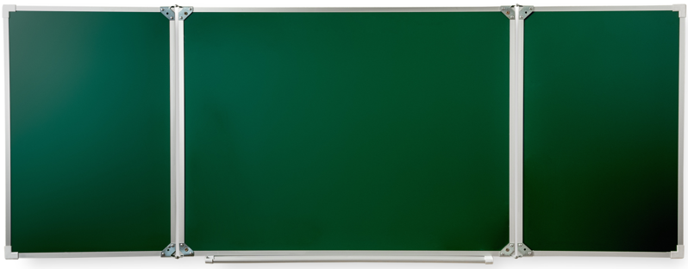
ТП2400х1200З |  | Трёхэлементная магнитная полимерная школьная доска 2400х1200 (меловая)
ТП2500х1000З |  | Трёхэлементная магнитная полимерная школьная доска 2500х1000 (меловая)
ТП3000х1000З |  | Трёхэлементная магнитная полимерная школьная доска 3000х1000 (меловая)
ТП3000х1200З |  | Трёхэлементная магнитная полимерная школьная доска 3000х1200 (меловая)
ТП3400х1000З |  | Трёхэлементная магнитная полимерная школьная доска 3400х1000 (меловая)
ТП3400х1200З |  | Трёхэлементная магнитная полимерная школьная доска 3400х1200 (меловая)
ТП3600х1000З |  | Трёхэлементная магнитная полимерная школьная доска 3600х1000 (меловая)
ТП3600х1200З |  | Трёхэлементная магнитная полимерная школьная доска 3600х1200 (меловая)
ТП4000х1000З |  | Трёхэлементная магнитная полимерная школьная доска 4000х1000 (меловая)
ТП4000х1200З |  | Трёхэлементная магнитная полимерная школьная доска 4000х1200 (меловая)
Трехэлементная зеленая (эмалированная) меловая
ТЭ2000х750З |  | Трёхэлементная магнитная эмалированная школьная доска 2000х750 (меловая)
ТЭ2400х1000З |  | Трёхэлементная магнитная эмалированная школьная доска 2400х1000 (меловая)
ТЭ3000х1000З |  | Трёхэлементная магнитная эмалированная школьная доска 3000х1000 (меловая)
...
Артикул | Фото товара | Наименование товара
ТП2500х1000ММ |  | Трёхэлементная магнитная полимерная школьная доска 2500х1000 комбинированная(мел\маркер)
ТП3000х1000ММ |  | Трёхэлементная магнитная полимерная школьная доска 3000х1000 комбинированная(мел\маркер)
ТП3000х1200ММ |  | Трёхэлементная магнитная полимерная школьная доска 3000х1200 комбинированная(мел\маркер)
ТП3400х1000ММ |  | Трёхэлементная магнитная полимерная школьная доска 3400х1000 комбинированная(мел\маркер)
ТП3400х1200ММ |  | Трёхэлементная магнитная полимерная школьная доска 3400х1200 комбинированная(мел\маркер)
ТП3600х1000ММ |  | Трёхэлементная магнитная полимерная школьная доска 3600х1000 комбинированная(мел\маркер)
ТП3600х1200ММ |  | Трёхэлементная магнитная полимерная школьная доска 3600х1200 комбинированная(мел\маркер)
ТП4000х1000ММ |  | Трёхэлементная магнитная полимерная школьная доска 4000х1000 комбинированная(мел\маркер)
ТП4000х1200ММ |  | Трёхэлементная магнитная полимерная школьная доска 4000х1200 комбинированная(мел\маркер)
Трехэлементная, комбинированая,зеленая (мел)/белая (маркер), эмалированная
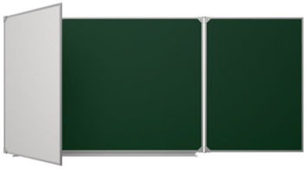
ТЭ2000х750ММ |  | Трёхэлементная магнитная эмалированная школьная доска 2000х750 комбинированная(мел\маркер)
ТЭ2400х1000ММ |  | Трёхэлементная магнитная эмалированная школьная доска 2400х1000 комбинированная(мел\маркер)
ТЭ3000х1000ММ |  | Трёхэлементная магнитная эмалированная школьная доска 3000х1000 комбинированная(мел\маркер)
Трехэлементная, комбинированая черный/маркер, полимерная
ТП2000х750ЧМ |  | Трёхэлементная магнитная полимерная школьная доска 2000х750 комбинированная(черный/маркер)
ТП2000х850ЧМ |  | Трёхэлементная магнитная полимерная школьная доска 2000х850 комбинированная(черный/маркер)
ТП2000х1000ЧМ |  | Трёхэлементная магнитная полимерная школьная доска 2000х1000 комбинированная(черный/маркер)
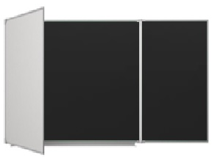
ТП2400х1000ЧМ |  | Трёхэлементная магнитная полимерная школьная доска 2400х1000 комбинированная(черный/маркер)
ТП2500х1000ЧМ |  | Трёхэлементная магнитная полимерная школьная доска 2500х1000 комбинированная(черный/маркер)
ТП3000х1000ЧМ |  | Трёхэлементная магнитная полимерная школьная доска 3000х1000 комбинированная(черный/маркер)
ТП3400х1000ЧМ |  | Трёхэлементная магнитная полимерная школьная доска 3400х1000 комбинированная(черный/маркер)
ТП3600х1000ЧМ |  | Трёхэлементная магнитная полимерная школьная доска 3600х1000 комбинированная(черный/маркер)
ТП4000х1000ЧМ |  | Трёхэлементная магнитная полимерная школьная доска 4000х1000 комбинированная(черный/маркер)
Трехэлементная, комбинированая зеленый/черный, полимерная
ТП2000х750ЗЧ |  | Трёхэлементная магнитная полимерная школьная доска 2000х750 комбинированная(зеленый\черный)
ТП2000х850ЗЧ |  | Трёхэлементная магнитная полимерная школьная доска 2000х850 комбинированная(зеленый\черный)
ТП2000х1000ЗЧ |  | Трёхэлементная магнитная полимерная школьная доска 2000х1000 комбинированная(зеленый\черный)
ТП2400х1000ЗЧ |  | Трёхэлементная магнитная полимерная школьная доска 2400х1000 комбинированная(зеленый\черный)
ТП2500х1000ЗЧ |  | Трёхэлементная магнитная полимерная школьная доска 2500х1000 комбинированная(зеленый\черный)
ТП3000х1000ЗЧ |  | Трёхэлементная магнитная полимерная школьная доска 3000х1000 комбинированная(зеленый\черный)
ТП3400х1000ЗЧ |  | Трёхэлементная магнитная полимерная школьная доска 3400х1000 комбинированная(зеленый\черный)
...
Артикул | Фото товара | Наименование товара
ПЭ3000х1000ММ |  | Пятиэлементная магнитная эмалированная школьная доска 3000х1000 комбинированная(мел\маркер)
Пятиэлиментная, комбинированая черный/маркер, полимерная
ПП2000х750ЧМ |  | Пятиэлементная магнитная полимерная школьная доска 2000х750 комбинированная(черный/маркер)
ПП2400х1000ЧМ |  | Пятиэлементная магнитная полимерная школьная доска 2400х1000 комбинированная(черный/маркер)
ПП3000х1000ЧМ |  | Пятиэлементная магнитная полимерная школьная доска 3000х1000 комбинированная(черный/маркер)
ПП3400х1000ЧМ |  | Пятиэлементная магнитная полимерная школьная доска 3400х1000 комбинированная(черный/маркер)
ПП3600х1000ЧМ |  | Пятиэлементная магнитная полимерная школьная доска 3600х1000 комбинированная(черный/маркер)
ПП4000х1000ЧМ |  | Пятиэлементная магнитная полимерная школьная доска 4000х1000 комбинированная(черный/маркер)
Пятиэлиментная, комбинированая зеленый/черный, полимерная
ПП2000х750ЗЧ |  | Пятиэлементная магнитная полимерная школьная доска 2000х750 комбинированная(зеленый\черный)
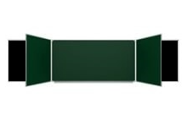
ПП2400х1000ЗЧ |  | Пятиэлементная магнитная полимерная школьная доска 2400х1000 комбинированная(зеленый\черный)
ПП3000х1000ЗЧ |  | Пятиэлементная магнитная полимерная школьная доска 3000х1000 комбинированная(зеленый\черный)
ПП3400х1000ЗЧ |  | Пятиэлементная магнитная полимерная школьная доска 3400х1000 комбинированная(зеленый\черный)
ПП3600х1000ЗЧ |  | Пятиэлементная магнитная полимерная школьная доска 3600х1000 комбинированная(зеленый\черный)
ПП4000х1000ЗЧ |  | Пятиэлементная магнитная полимерная школьная доска 4000х1000 комбинированная(зеленый\черный)
Поворотная двухсторонняя, зеленая (полимерная), меловая
ПВП750х1000З |  | Поворотная магнитная полимерная школьная доска 750х1000 (меловая)
Поворотная, зеленая (эмалированная), меловая
ПВЭ750х1000З |  | Поворотная магнитная эмалированная школьная доска 750х1000 (меловая)
Поворотная двухсторонняя, черная (полимерная)
ПВП750х1000Ч | 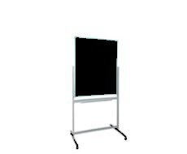 | Поворотная магнитная полимерная школьная доска 750х1000 чёрная
Поворотная двухсторонняя, зеленая (полимерная), меловая
ПВП1200х900З |  | Поворотная магнитная полимерная школьная доска 1200х900 (меловая)
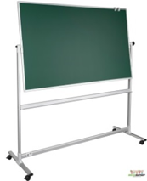
ПВП1200х1000З |  | Поворотная магнитная полимерная школьная доска 1200х1000 (меловая)
ПВП1500х1000З |  | Поворотная магнитная полимерная школьная доска 1500х1000 (меловая)
ПВП1700х1000З |  | Поворотная магнитная полимерная школьная доска 1700х1000 (меловая)
Поворотная двухсторонняя, зеленая (эмалированная), меловая
ПВЭ1500х1000З |  | Поворотная магнитная эмалированная школьная доска 1500х1000 (меловая)
Поворотная двухсторонняя черная (полимерная)
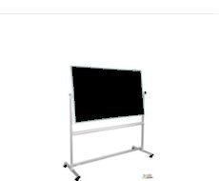
ПВП1200х900Ч |  | Поворотная магнитная полимерная школьная доска 1200х900 чёрная
ПВП1200х1000Ч |  | Поворотная магнитная полимерная школьная доска 1200х1000 чёрная
ПВП1500х1000Ч |  | Поворотная магнитная полимерная школьная доска 1500х1000 чёрная
ПВП1700х1000Ч |  | Поворотная магнитная полимерная школьная доска 1700х1000 чёрная
Поворотная, белая (полимерная), маркерная
ПВП750х1000Б | 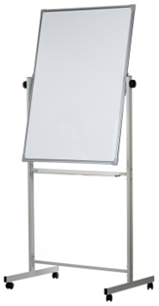 | Поворотная магнитная полимерная школьная доска 750х1000 (маркерная)
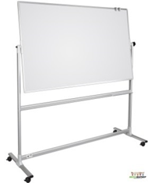
ПВП1200х900Б |  | Поворотная магнитная полимерная школьная доска 1200х900 (маркерная)
ПВП1200х1000Б |  | Поворотная магнитная полимерная школьная доска 1200х1000 (маркерная)
ПВП1500х1000Б |  | Поворотная магнитная полимерная школьная доска 1500х1000 (маркерная)
ПВП1700х1000Б |  | Поворотная магнитная полимерная школьная доска 1700х1000 (маркерная)
ПВП1800х1000Б |  | Поворотная магнитная полимерная школьная доска 1800х1000 (маркерная)
Поворотная, белая (эмалированная), маркерная
ПВЭ750х1000Б |  | Поворотная магнитная эмалированная школьная доска 750х1000 (маркерная)
ПВЭ1500х1000Б |  | Поворотная магнитная эмалированная школьная доска 1500х1000 (маркерная)
Поворотная, комбинированая мел/маркер, полимерная
ПВП750х1000ММ |  | Поворотная магнитная полимерная школьная доска 750х1000 комбинированная(мел\маркер)
ПВП1200х900ММ |  | Поворотная магнитная полимерная школьная доска 1200х900 комбинированная(мел\маркер)
ПВП1200х1000ММ |  | Поворотная магнитная полимерная школьная доска 1200х1000 комбинированная(мел\маркер)
ПВП1500х1000ММ |  | Поворотная магнитная полимерная школьная доска 1500х1000 комбинированная(мел\маркер)
ПВП1700х1000ММ |  | Поворотная магнитная полимерная школьная доска 1700х1000 комбинированная(мел\маркер)
...
Артикул | Фото товара | Наименование товара
ПВП1500х1000ЧМ |  | Поворотная магнитная полимерная школьная доска 1500х1000 комбинированная(черный/маркер)
ПВП1700х1000ЧМ |  | Поворотная магнитная полимерная школьная доска 1700х1000 комбинированная(черный/маркер)
Поворотная, комбинированая зеленый/черный, полимерная
ПВП750х1000ЗЧ |  | Поворотная магнитная полимерная школьная доска 750х1000 комбинированная(зеленый\черный)
ПВП1200х900ЗЧ |  | Поворотная магнитная полимерная школьная доска 1200х900 комбинированная(зеленый\черный)
ПВП1200х1000ЗЧ |  | Поворотная магнитная полимерная школьная доска 1200х1000 комбинированная(зеленый\черный)
ПВП1500х1000ЗЧ |  | Поворотная магнитная полимерная школьная доска 1500х1000 комбинированная(зеленый\черный)
ПВП1700х1000ЗЧ |  | Поворотная магнитная полимерная школьная доска 1700х1000 комбинированная(зеленый\черный)
Рельсовая система для интерактивной панели и доски зеленая
РС3000х1000З |  | Рельсовая система 3000х1000(1500х1000) меловая
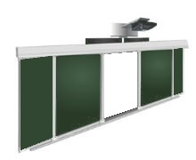
РС3000х1200З |  | Рельсовая система 3000х1200(1500х1200) меловая
РС3600х1200З |  | Рельсовая система 3600х1200(1750х1200) меловая
РС4000х1200З |  | Рельсовая система 4000х1200(2020х1200) меловая
РС4000х1500З |  | Рельсовая система 4000х1500(1950х1500) меловая
Рельсовая система для интерактивной панели и доски маркерная
РС3000х1000Б |  | Рельсовая система 3000х1000(1500х1000) маркерная
РС3000х1200Б | 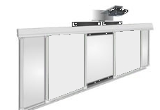 | Рельсовая система 3000х1200(1500х1200) маркерная
РС3600х1200Б |  | Рельсовая система 3600х1200(1750х1200) маркерная
РС4000х1200Б |  | Рельсовая система 4000х1200(2020х1200) маркерная
РС4000х1500Б |  | Рельсовая система 4000х1500(1950х1500) маркерная
Рельсовая система для интерактивной панели и доски черная
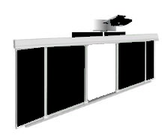
РС3000х1000Ч |  | Рельсовая система 3000х1000(1500х1000) черная
РС3000х1200Ч |  | Рельсовая система 3000х1200(1500х1200) черная
РС3600х1200Ч |  | Рельсовая система 3600х1200(1750х1200) черная
РС4000х1200Ч |  | Рельсовая система 4000х1200(2020х1200) черная
РС4000х1500Ч |  | Рельсовая система 4000х1500(1950х1500) черная
Рельсовая система для интерактивной панели и доски комби (боковые: маркер, центр: мел)
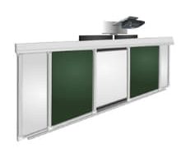
РС3000х1000БЗ |  | Рельсовая система 3000х1000(1500х1000) комби (боковые: маркер, центр: мел)
РС3000х1200БЗ |  | Рельсовая система 3000х1200(1500х1200) комби (боковые: маркер, центр: мел)
РС3600х1200БЗ |  | Рельсовая система 3600х1200(1750х1200) комби (боковые: маркер, центр: мел)
РС4000х1200БЗ |  | Рельсовая система 4000х1200(2020х1200) комби (боковые: маркер, центр: мел)
РС4000х1500БЗ |  | Рельсовая система 4000х1500(1950х1500) комби (боковые: маркер, центр: мел)
Рельсовая система для интерактивной панели и доски комби (боковые: мел, центр: маркер)
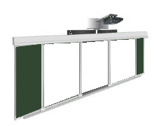
РС3000х1000ЗБ |  | Рельсовая система 3000х1000(1500х1000) комби (боковые: мел, центр: маркер)
РС3000х1200ЗБ |  | Рельсовая система 3000х1200(1500х1200) комби (боковые: мел, центр: маркер)
РС3600х1200ЗБ |  | Рельсовая система 3600х1200(1750х1200) комби (боковые: мел, центр: маркер)
РС4000х1200ЗБ |  | Рельсовая система 4000х1200(2020х1200) комби (боковые: мел, центр: маркер)
РС4000х1500ЗБ |  | Рельсовая система 4000х1500(1950х1500) комби (боковые: мел, центр: маркер)
Рельсовая система для интерактивной панели и доски комби (боковые: черный, центр: маркер)
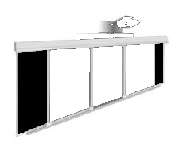
РС3000х1000ЧБ |  | Рельсовая система 3000х1000(1500х1000) комби (боковые: черный, центр: маркер)
РС3000х1200ЧБ |  | Рельсовая система 3000х1200(1500х1200) комби (боковые: черный, центр: маркер)
РС3600х1200ЧБ |  | Рельсовая система 3600х1200(1750х1200) комби (боковые: черный, центр: маркер)
РС4000х1200ЧБ |  | Рельсовая система 4000х1200(2020х1200) комби (боковые: черный, центр: маркер)
РС4000х1500ЧБ |  | Рельсовая система 4000х1500(1950х1500) комби (боковые: черный, центр: маркер)
Рельсовая система для интерактивной панели и доски комби (боковые: маркер, центр: черный)
РС3000х1000БЧ |  | Рельсовая система 3000х1000(1500х1000) комби (боковые: маркер, центр: черный)
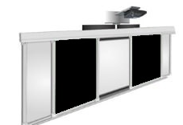
РС3000х1200БЧ |  | Рельсовая система 3000х1200(1500х1200) комби ((боковые: маркер, центр: черный)
РС3600х1200БЧ |  | Рельсовая система 3600х1200(1750х1200) комби (боковые: маркер, центр: черный)
РС4000х1200БЧ |  | Рельсовая система 4000х1200(2020х1200) комби (боковые: маркер, центр: черный)
РС4000х1500БЧ |  | Рельсовая система 4000х1500(1950х1500) комби (боковые: маркер, центр: черный)
Рельсовая система для интерактивной панели и доски комби (боковые: черный, центр: зеленый)
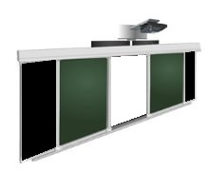
РС3000х1000ЧЗ |  | Рельсовая система 3000х1000(1500х1000) комби (боковые: черный, центр: зеленый)
РС3000х1200ЧЗ |  | Рельсовая система 3000х1200(1500х1200) комби (боковые: черный, центр: зеленый)
РС3600х1200ЧЗ |  | Рельсовая система 3600х1200(1750х1200) комби (боковые: черный, центр: зеленый)
РС4000х1200ЧЗ |  | Рельсовая система 4000х1200(2020х1200) комби (боковые: черный, центр: зеленый)
РС4000х1500ЧЗ |  | Рельсовая система 4000х1500(1950х1500) комби (боковые: черный, центр: зеленый)
Рельсовая система для интерактивной панели и доски комби (боковые: зеленый, центр: черный)
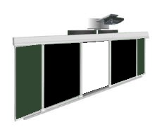
РС3000х1000ЗЧ |  | Рельсовая система 3000х1000(1500х1000) комби (боковые: зеленый, центр: черный)
РС3000х1200ЗЧ |  | Рельсовая система 3000х1200(1500х1200) комби (боковые: зеленый, центр: черный)
РС3600х1200ЗЧ |  | Рельсовая система 3600х1200(1750х1200) комби (боковые: зеленый, центр: черный)
РС4000х1200ЗЧ |  | Рельсовая система 4000х1200(2020х1200) комби (боковые: зеленый, центр: черный)
РС4000х1500ЗЧ |  | Рельсовая система 4000х1500(1950х1500) комби (боковые: зеленый, центр: черный)
Рельсовая система досок
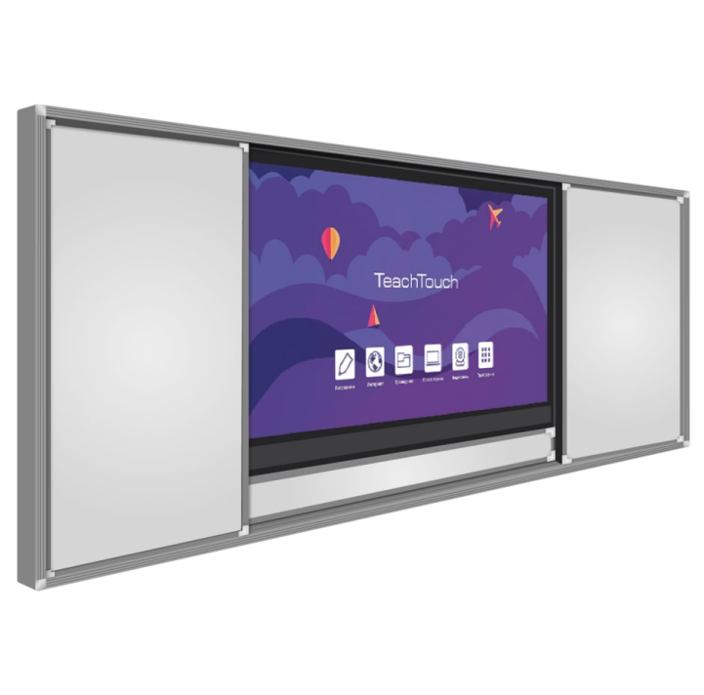
ММ-П75З |  | Рельсовая система досок ММ-П75 (мел)
ММ-П75Б |  | Рельсовая система досок ММ-П75 (маркер)
ММ-П75БЗ |  | Рельсовая система досок ММ-П75(боковые: маркер, центр: мел)
ММ-П75ЗБ |  | Рельсовая система досок ММ-П75 (боковые: мел, центр: маркер)
Двухэлементная рельсовая система
РСД3000х1000 |  | Двухэлементная рельсовая система 3000х1000(1500х1000)
РСД3000х1200 |  | Двухэлементная рельсовая система 3000х1200(1500х1200)
РСД3400х1000 |  | Двухэлементная рельсовая система 3400х1000(1700х1000)
РСД3600х1000 |  | Двухэлементная рельсовая система 3600х1000(1800х1000)
РСД3600х1200 |  | Двухэлементная рельсовая система 3600х1200(1800х1200)
РСД4000х1200 |  | Двухэлементная рельсовая система 4000х1200(2000х1200)

